상품제안서
휴대용 음주측정기 Blow | 상품코드: F18628

 |  |  |  |  |  |  | 02-412-0044 | www.easy1.co.kr
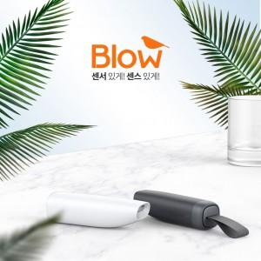

【상세/제작정보】 | 전기화학식 가스센서로 소수점 3자리까지 정밀측정가능 , 스마트폰 Blow 전용 APP으로 측정수치 확인가능 , 휴대성이 좋은 아담한 사이즈 , 매번 교체해야하는 마우스피스가 불필요 ,

【인쇄/포장옵션】 | 레이저 / 포장지포장

【공급단가】 | 수량 | 10~ | 50~ | 100~ | 300~ | 500~
*VAT별도 | 단가 | 78,000원 | 76,800원 | 75,000원 | 72,000원 | 69,000원

【상품 URL】 | https://dev.easy1.co.kr:443/src/goods_detail.php?gdno=18628

